Sheet 1
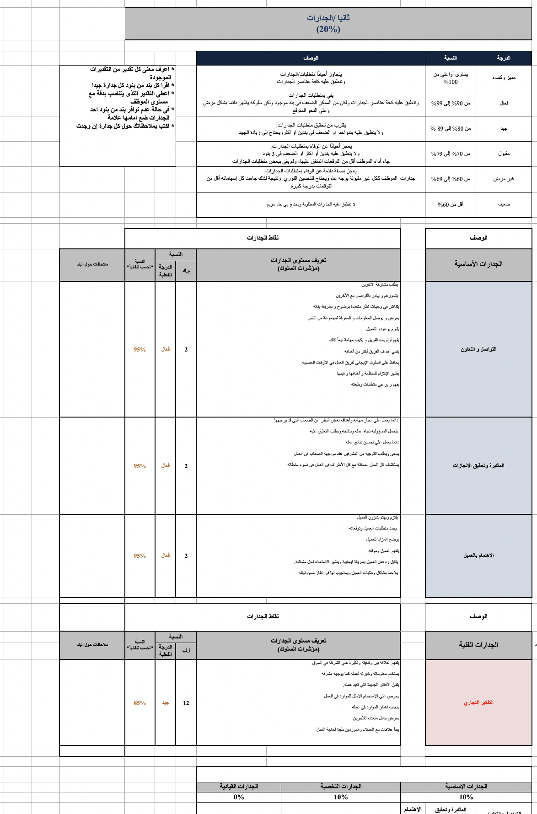
إدارة خدمة العملاء
إدارة المراجعة
إدارة المشروعات
إدارة المالية
إدارة الموارد البشرية
إدارة IT
إدارة التخطيط الاستراتيجي
إدارة القطاع التجاري
ليس لديك تصريح للاطلاع علي هذه المعلومات
إدارة الحوكمة
إدارة المراجعة
إدارة المشروعات
إدارة المالية
أداء الأفراد
إدارة التخطيط الاستراتيجي
إدارة IT
إدارة القطاع التجاري
 |  |  | 
 |  | 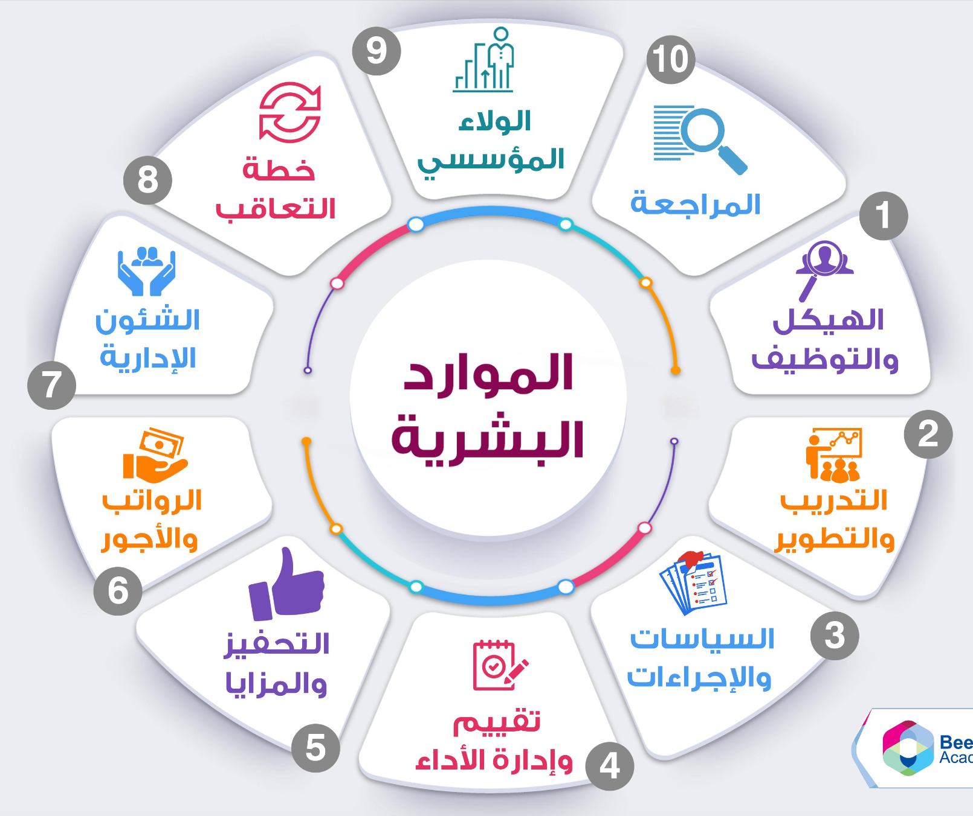
البروفايل
أداء أفراد إدارة المالية
الأداء العام لأفراد الشركة
الأداء العام لأفراد الشركة
تحليلات عامة | مسؤول حسابات | مصطفي كامل

مصطفي كامل

المحتوي بتاع الاكسل كله

